Prestadores
 FORMATO USUARIOS AUTORIZADOS SISTEMA DE INFORMACIÓN |  |  |  |  |  |  |  |  | V3-(13-12-2023)

Nombre Prestador | Nombres Persona Autorizada | Apellidos Persona Autorizada | Número Cédula | Correo Electronico | Número celular de Contacto | Cargo Persona Autorizada | Rol Sistema de Información | Fecha Expiración de la Autorización (DD/MM/AAAA)

Instructivo
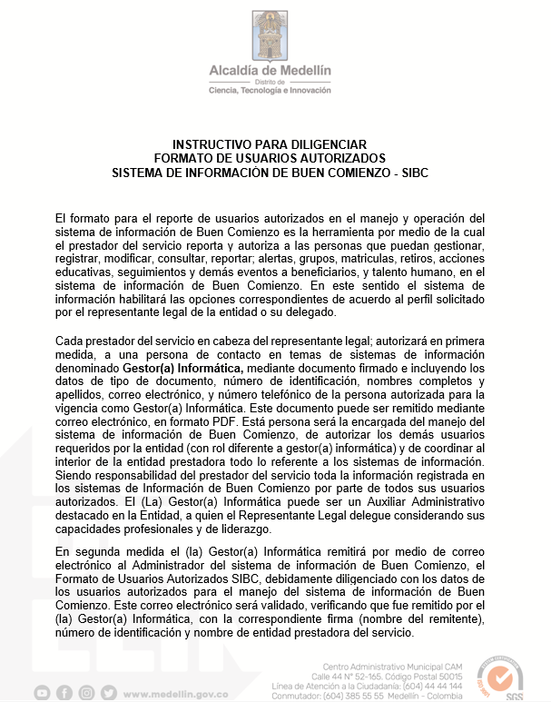 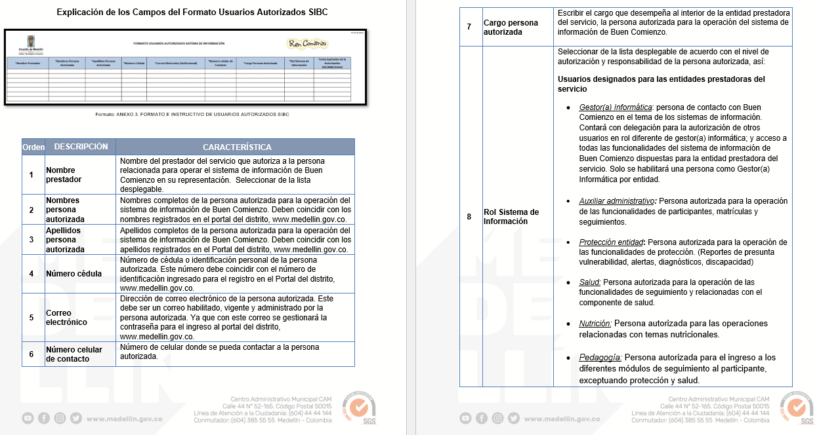
* Versión completa del instructivo se encuentra como anexo ANEXO 3.1 Instructivo formato de usuarios autorizados SIBC tambien se enviará a Gestores de Información y se encuentra en la pagina de inicio del Sistema de Información. | Link SIBC | https://www.medellin.gov.co/irj/portal/nbuencomienzo

